Chi tiết địa chất
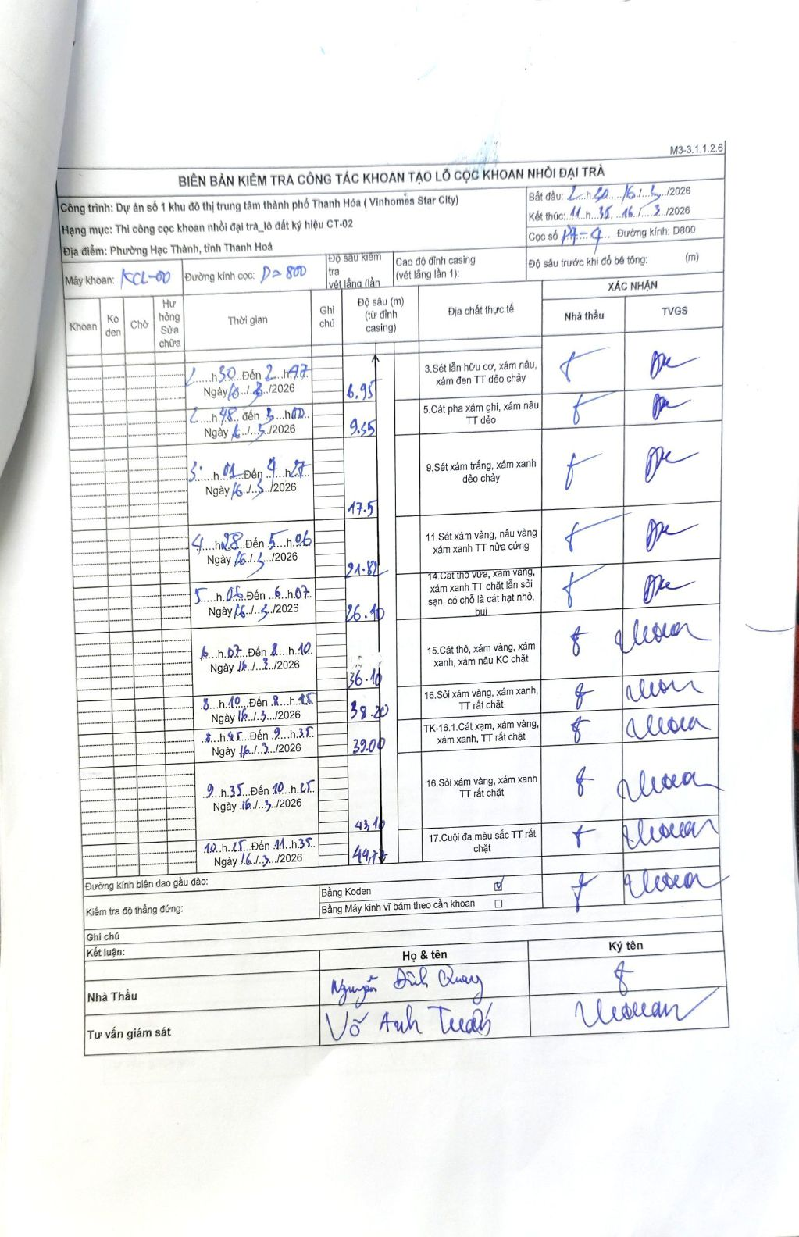
Dự án | Dự án số 1 khu đô thị trung tâm thành phố Thanh Hóa (Vinhomes Star City)
Hạng mục | Thi công cọc khoan nhồi đại trà_lô đất ký hiệu CT-02
Tên bộ phận | Phường Hạc Thành, tỉnh Thanh Hóa
Số hiệu cọc | P7-4
Biên bản số | KL-002
Đường kính | D800
Bắt đầu thi công | 02/03/2026
Kết thúc thi công | 11:35 16/03/2026

Địa chất TT | Đường kính | Mô tả lớp thiết kế | Từ (h) | Đến (h) | Cao độ từ | Cao độ đến | T.Gian (h) | Dài (m) | V (m/h) | Ghi chú
1 | D800 | Sét lẫn hữu cơ, xám nâu, xám đen TT dẻo chảy | 22:30 15/03/2026 | 23:47 15/03/2026 | 0 | -6.95 | 1.28 | 6.95 | 5.42
2 | D800 | Cát pha xám ghi, xám nâu TT dẻo | 23:48 15/03/2026 | 01:00 16/03/2026 | -6.95 | -9.35 | 1.2 | 2.4 | 2
3 | D800 | Sét xám trắng, xám xanh dẻo chảy | 01:01 16/03/2026 | 04:27 16/03/2026 | -9.35 | -17.5 | 3.43 | 8.15 | 2.37
4 | D800 | Sét xám vàng, nâu vàng xám xanh TT nửa cứng | 04:28 16/03/2026 | 05:06 16/03/2026 | -17.5 | -21.82 | 0.63 | 4.32 | 6.82
5 | D800 | Cát thô vừa, xám vàng, xám xanh TT chặt lẫn sỏi sạn, có chỗ là cát hạt nhỏ, bụi | 05:06 16/03/2026 | 06:07 16/03/2026 | -21.82 | -26.1 | 1.02 | 4.28 | 4.21
6 | D800 | Cát thô, xám vàng, xám xanh, xám nâu KC chặt | 06:07 16/03/2026 | 08:10 16/03/2026 | -26.1 | -36.1 | 2.05 | 10 | 4.88
7 | D800 | Sỏi xám vàng, xám xanh, TT rất chặt | 08:10 16/03/2026 | 08:45 16/03/2026 | -36.1 | -38.2 | 0.58 | 2.1 | 3.6
8 | D800 | TK-16.1.Cát xám, xám vàng, xám xanh, TT rất chặt | 08:45 16/03/2026 | 09:35 16/03/2026 | -38.2 | -39 | 0.83 | 0.8 | 0.96
9 | D800 | Sỏi xám vàng, xám xanh TT rất chặt | 09:35 16/03/2026 | 10:25 16/03/2026 | -39 | -43.1 | 0.83 | 4.1 | 4.92
10 | D800 | Cuội đa màu sắc TT rất chặt | 10:25 16/03/2026 | 11:35 16/03/2026 | -43.1 | -44.77 | 1.17 | 1.67 | 1.43

ẢNH BIÊN BẢN GỐC

